記入例
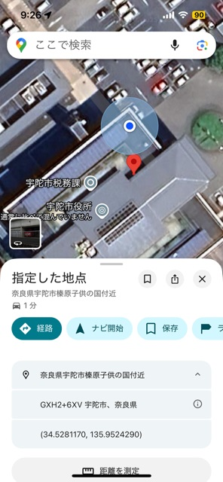
 | クビアカツヤカミキリ報告書
 |  |  |  |  |  | 報告提出年月日：令和６年７月１０日
1 | 確認日時 | 令和６年７月３日（水）10時ごろ
2 | 報告者 | 住所 | 宇陀市榛原下井足17-3
 |  | 氏名 | 宇陀市 太郎 （連絡先0745-82-8000）
１
3 | 確認場所 | 庭木
グーグルマップ
グーグルマップで、指定の場所を長押し、①のピンが表示されれば、、②、③の順に押して表示された数字を記入してください。
4 | 確認場所の座標 （座標の確認方法は別紙参照） | 135.XXX，34.●●●●
２
5 | 座標が分からない 場合は住所 | ●●市●●1丁目●号にある家の庭木
6 | 被害等発見状況 | フラス確認 |  |  |  | 脱出孔確認
３
7 | （フラスを確認した場合） 樹種 | サクラ | モモ |  |  |  |  | その他 （ プラム ）
8 | （フラスを確認した場合） 本数 | １本 | １本 | 本 | 本 | 本 | 本 | １本
9 | 写真貼付け欄 | （フラスが出ている場合は、可能な範囲で木の全景及びフラスのマクロ写真を貼り付けしてください。）
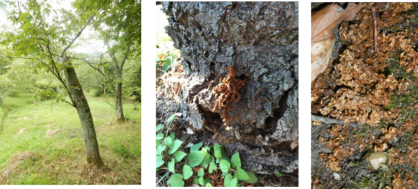

 | 庭の前のサクラ１本、モモ1本、プラム1本からうどん状のフラスが出ていた。多数の脱出孔を確認した。 他にウメが1本あったが被害は確認できなかった。
10 | 対応状況 | 防除マニュアルを確認し、薬剤散布した

